Data
 | Unit ID |  | Unit value
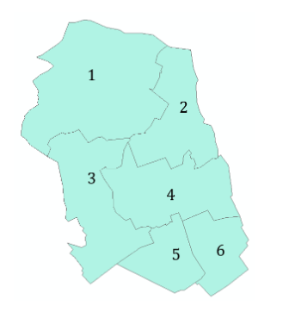
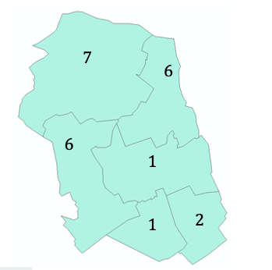

Z: data
unit | unit ID (i or j) | value of indicator for unit
Z1 | 1 | 7
Z2 | 2 | 6
Z3 | 3 | 6
Z4 | 4 | 1
Z5 | 5 | 1
Z6 | 6 | 2

